Hoja 1
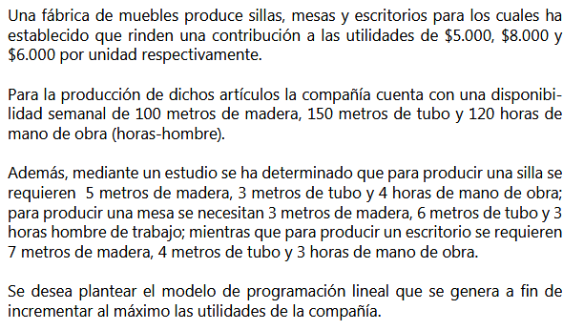
 |  | precio | madera(METROS) | TUBO (METROS) | H. HOMBRE
X1 | sillas | 5 | 5 | 3 | 4
X2 | mesas | 8 | 3 | 6 | 3
X3 | escritorios | 6 | 7 | 4 | 3
 | RESTICCION <= |  | 100 | 150 | 120

 | F.O MAX Z | 5X1 + 8X2 + 6X3 | *1000

 | RESTRICCIONES
 | R MADERA | 5X1+3X2+7X2<=100
 | R TUBO | 3X1+6X2+4X3<=150
 | R H. HOMBRE | 4X1+3X2+3X3<=120
 | NO NEGATIVIDAD | X1 , X2 ,X3 >=0

Hoja 2
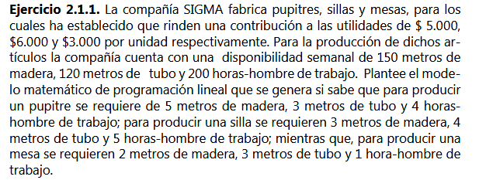
VARIABLES | PRODUCTOS | UTILIDAD(MILES) | MADERA | TUBO | H. HOMBRE
X1 | PUPITRES | 5 | 5 | 3 | 4
X2 | SILLAS | 6 | 3 | 4 | 5
X3 | MESAS | 3 | 2 | 3 | 1
RESTRICCION |  |  | <=150 | <=120 | <=200

F.O MAX Z | 5X1+6X2+3X3 | *1000
RESTRICCIONES
NO NEGATIVIDAD | X1,X2,X3 >= 0
R MADERA | 5X1+3X2+2X3< =150
R TUBO | 3X1+4X2+3X3< = 120
R H. HOMBRE | 4X1+5X2+1X3< = 200

Hoja 3
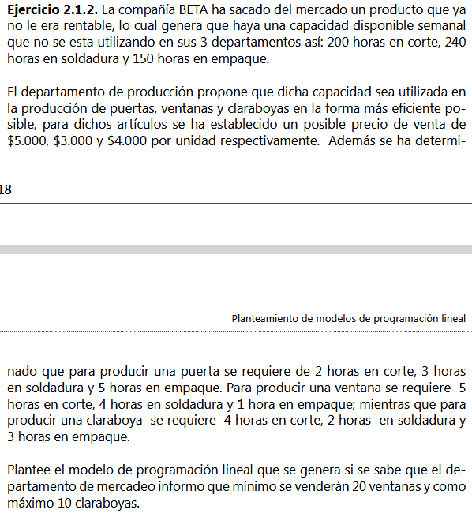
 | PRODUCTOS
RECURSOS | PUERTAS | VENTANAS | CLARABOYAS
H CORTE | 2 | 5 | 4 | <=200
H SOLDADURA | 3 | 4 | 2 | <=240
H. EMPAQUE | 5 | 1 | 3 | <=150
UTILIADADES | 5000 | 3000 | 4000
UNIDADES |  | >=20 | <=10
VARIABLES | X1 | X2 | X3

F.O MAX Z | 5000X1+3000X2+4000X3
RESTRICCIONES
NO NEGATIVIDAD | X1,X2,X3 > = 0
U. VENTANAS | X2 >=20
U. CLARABOYAS | X3 < = 10
R H.CORTE | 2X1+5X2+4X3<=200
R H.SOLDADURA | 3X1+4X2+2X3<=240
R H.EMPAQUE | 5X1+X2+3X3<=150

Hoja 4
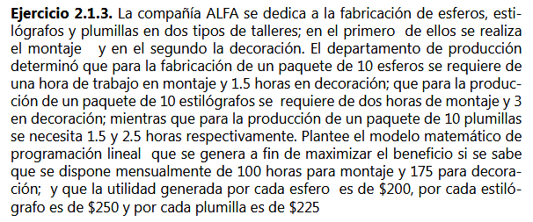
 | PRODUCTOS
RECURSOS | ESFEROS(X10) | ESTILOGRAFOS(X10) | PLUMILLAS(X10) | DISP MES
H MONTAJE | 1 | 2 | 1.5 | 100
H DECORACION | 1.5 | 3 | 2.5 | 175
UTILIDAD | 200X10 | 250X10 | 225X10
VARIABLES | X1 | X2 | X3

FO MAX Z | 200X1+250X2+225X3 | *10

RESTRICCIONES
NO NEGATIVIDAD | X1,X2,X2 >=0
R H. MONTAJE | 1X1+2X2+1,5X3<=100
R H. DECORACION | 1,5X1+3X2+2,5X3<=175

Hoja 5
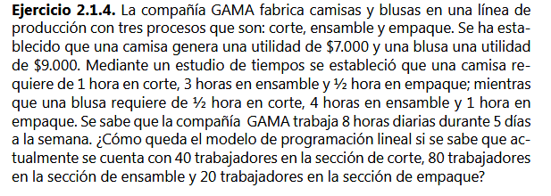
 | PRODUCTOS |  | TRABAJADORES | HORAS SEMANALES
RECURSOS | CAMISAS | BLUSAS
H. CORTE | 1 | 2025-02-01 | 40 | 1600
H. ENSAMBLE | 3 | 4 | 80 | 3200
H. EMPAQUE | 2025-02-01 | 1 | 20 | 800
UTILIDAD | 7000 | 9000
VARIBLES | X1 | X2

F.O MAX Z | 7000X1+9000X2
RESTRICCIONES
NO NEGATIVIDAD | X1,X2 >= 0
R H CORTE | X1+1/2X2<=1600
R H. ENSAMBLE | 3X1+4X2<=3200
R H. EMPAQUE | 1/2X1+X2<=800

Hoja 6
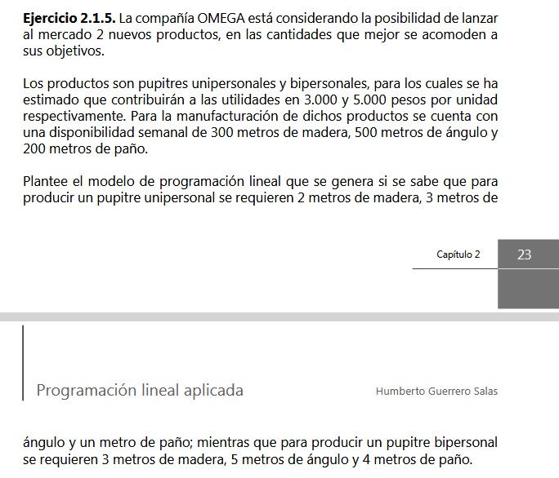
 |  | pupitres
 | recursos | unipersonales | bipersonales | disponibilidad semanal
 | madera | 2 | 3 | 300
 | angulo | 3 | 5 | 500
 | paño | 1 | 4 | 200
 | variables | X1 | X2
 | utilidades | 3000 | 5000

 | F,O MAX Z | 3000X1+5000X2
 | RESTRICCIONES
 | NO NEGATIVIDAD | X1 , X2 >=0
 | R MADERA | 2X1+3X2<=300
 | R ANGULO | 3X1+5X2<=500
 | R PAÑO | X1+4X2<=200

PAG 39

Hoja 7
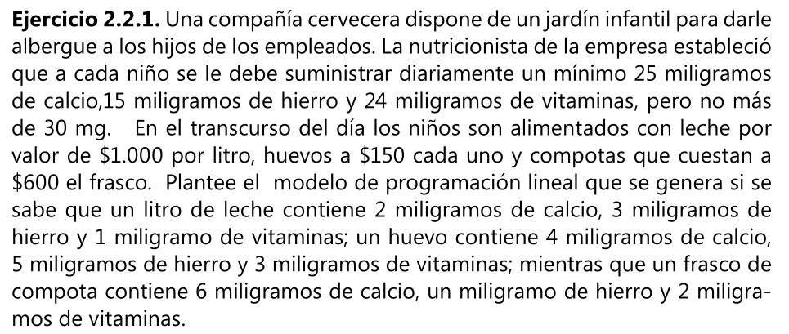

 | ALIMENTOS
nutrientes | leche(litro) | huevos(unidad) | compota(unidad) | suministro diario
calcio(miligramos) | 2 | 4 | 6 | min 25
hierro(miligramos) | 3 | 5 | 1 | min 15
vitaminas(miligramos) | 1 | 3 | 2 | min 24 max 30
valor | 1000 | 150 | 600
VARIABLES | X1 | X2 | X3

F.O MIN Z | 1000X1 + 150X2 + 600X3
RESTRICCIONES
NO NEGATIVIDAD | X1 ,X2 ,X3 >= 0
R CALCIO | 2X1+4X2+6X3>=25
R HIERRO | 3X1+5X2+1X3>= 15
R VITAMINAS | X1+3X2+2X3>=24
 | X1+3X2+2X3<=30

Hoja 8
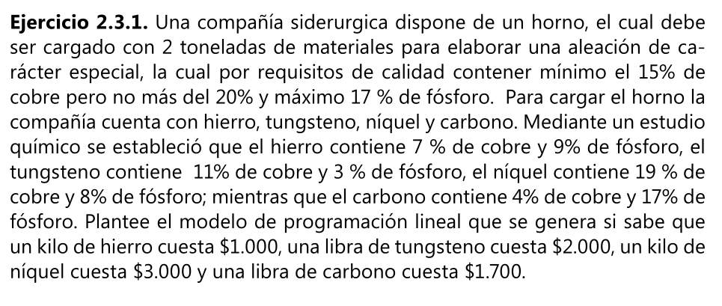
 | PRODUCTOS
 | HIERRO | TUNGSTENO | NIQUEL | CARBONO
RECURSOS
COBRE (%) | 7 | 11 | 19 | 4 | MIN 15, MAX 20
FOSFORO(%) | 9 | 3 | 8 | 17 | MAX 17
VALOR (Kg) | 1000 | 4000 | 3000 | 3400
VARIABLES | X1 | X2 | X3 | X4

F.O MIN Z | 1000X1+4000X3+3000X3+3400X4
RETRICCIONES
NO NEGATIVIDAD | X1,X2,X3,X4 >= 0
R. COBRE | 0,07X1+0,11X2+0,19X3+0,04X4<=0,15 * 2000
 | 0,07X1+0,11X2+0,19X3+0,04X4<=0,20 * 2000
R.FOSFORO | 0,9X1+0,3X2+0,8X3+0,17X4<=0,17*2000
CARGA HORNO | X1+X2+X3+X4 = 2000

Hoja 9
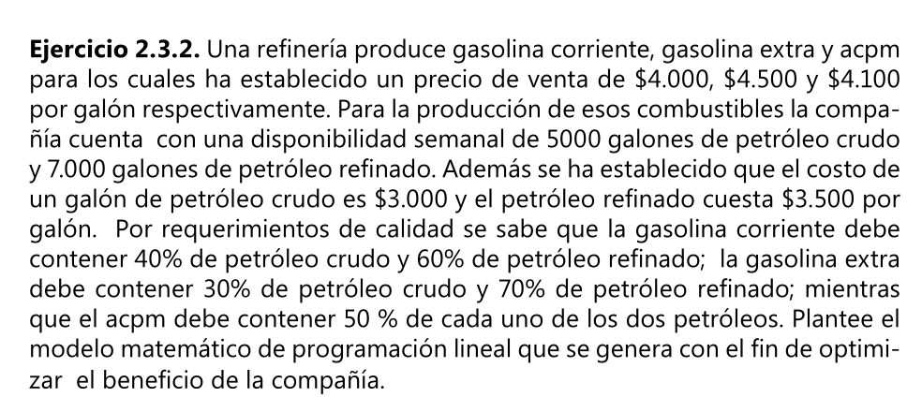

 | PRODUCTOS
 | GASOLINA COR | GASOLINA EXT | ACPM | DISPONIBILIDAD SEMANAL |  | PRECIO X GALON
RECURSOS
PETROLEO CRUDO | 0.4 | 0.3 | 0.5 | 5000 | GALONES | 3000
PETROLEO REFINADO | 0.6 | 0.7 | 0.5 | 7000 | GALONES | 3500
VALOR(GALON) | 4000 | 4500 | 4100
 | X1 | X2 | X3

F.O MAX Z | 4000(X11+X12) + 4500(X21+X22) + 4100 (X31+X32) - 3000(X11+ X21 + X31 ) - 3500(X12+X22+X32)
Xij | donde i es el tipo de combustible y j el recurso(petroleo)
RESTRICCIONES
NO NEGATIVIDAD | Xij >= 0
R PETROLEO CRUDO | X11+X21+X31 <= 5000
R PETROLEO REFINADO | X12+X22+X32<= 7000
R GASOLINA COR | 0,4(X11+X12) = X11 |  | PETROLEO CRUDO 40%
 | 0,6(X11+X12) = X12 |  | PETROLEO REFINADO 60%
R GASOLINA EXT | 0,3 (X21 + X22) = X21 |  | PETROLEO CRUDO 30%
 | 0,7(X21 + X22) = X22 |  | PETROLEO REFINADO 70%
R ACPM | 0,5(X31 + X32) = X31 |  | PETROLEO CRUDO 50%
 | 0,5(X31 + X32) = X32 |  | PETROLEO REFINADO 50%

Hoja 10
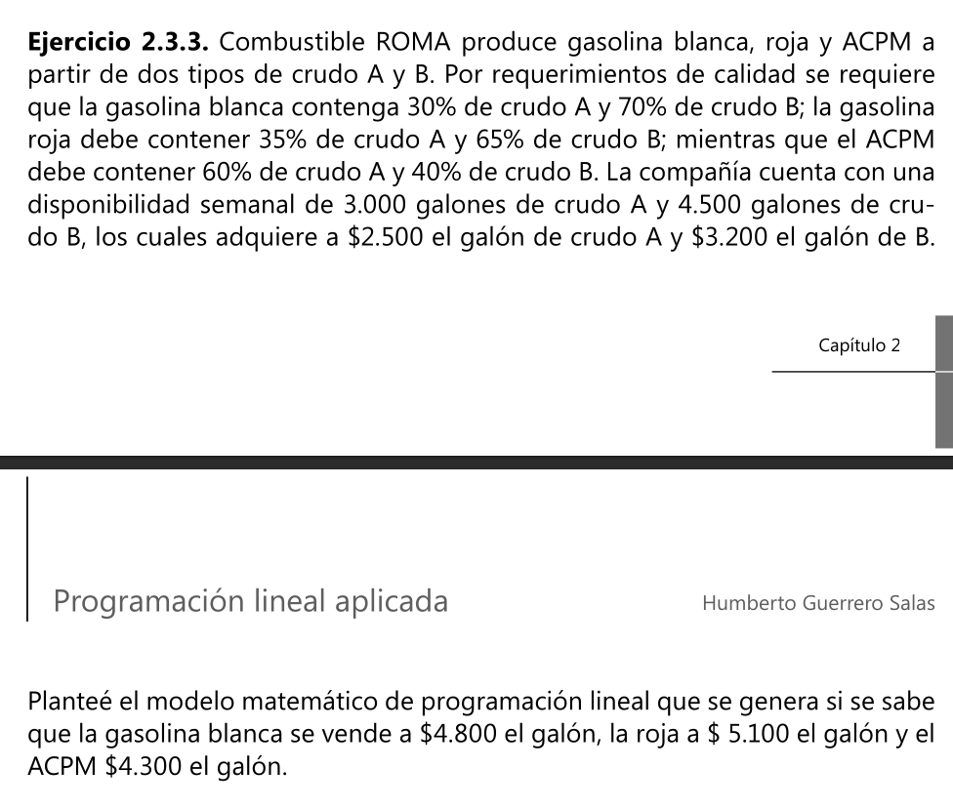
 | PRODUCTOS
 | G BLANCA | G ROJA | ACPM | DISP SEMANAL | COSTO X GL
RECURSOS
CRUDO A | 0.3 | 0.35 | 0.6 | 3000 GLS | 2500
CRUDO B | 0.7 | 0.65 | 0.4 | 4500 GLS | 3200
VENTA | 4800 | 5100 | 4300

Xij | i PRODUCTO , j RECURSOS

F.O MAX Z = | 4800(X11+X12) + 5100(X21+X22) + 4300(X31+X32) - 2500(X11+X21+X31) - 3200(X12+X22+X32)

RESTRICCIONES
NO NEGATIVIDAD | Xij>=0
R CRUDO A | X11+X21+X31<=3000
R CRUDO B | X12+X22+X32<= 4500

R G BLANCA | 0,3(X11+X12) = X11 |  | CRUDO A 30 %
 | 0,7(X11+X12) = X12 |  | CRUDO B 70 %
R G ROJA | 0,35(X21+X22)=X21 |  | CRUDO A 35 %
 | 0,65(X21+X22) = X22 |  | CRUDO B 65 %
R ACPM | 0,6(X31+X32)= X31 |  | CRUDO A 60 %
 | 0,4(X31+X32) = X32 |  | CRUDO B 40 %

Hoja 11
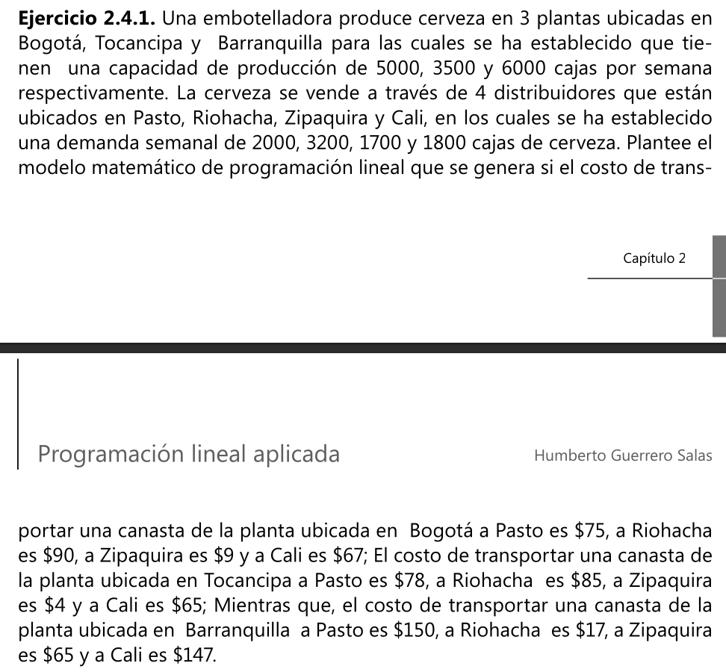
 | DISTRIBUIDORES
 | PASTO | RIOACHA | ZIPAQUIRA | CALI | CAPACIDAD(CAJAS)
PLANTAS
BOGOTA | 75 | 90 | 9 | 67 | 5000
TOCANCIPA | 78 | 85 | 4 | 65 | 3500
BARRANQUILLA | 150 | 17 | 65 | 147 | 6000
DEMANDA(CAJAS) | 2000 | 3200 | 1700 | 1800
Xij | i ES LA PLANTA Y j LA DISTRIBUIDORA

F.O MIN Z = | 75X11+90X12+9X13+67X14+78X21+85X22+4X23+65X24+150X31+17X22+65X33+147X34
RESTRICCIONES
NO NEGATIVIDAD | Xij >= 0
R CAPACIDAD BOGOTA |  | X11+X12+X13+X14 < = 5000
R CAPACIDAD TOCANCIPA |  | X21+X22+X23+X24 < = 3500
R CAPACIDAD BARRANQUILLA |  | X31+X22+X33+X34 < = 6000
R DEMANDA PASTO |  | X11+X21+X31 = 2000
R DEMANDA RIOACHA |  | X12+X22+X32 = 3200
R DEMANDA ZIPAQUIRA |  | X13+X23+X33 = 1700
R DEMANDA CALI |  | X14+X24+X34 = 1800

Hoja 12
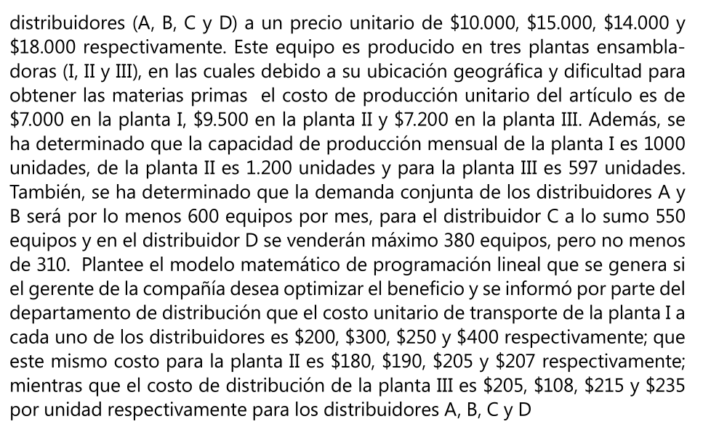
 | DISTRIBUIDORAS
 | A | B | C | D | COSTO PROD UND | PROD MENSUAL
ENSAMBLADORAS
I | 200 | 300 | 250 | 400 | 7 | 1000
II | 180 | 190 | 205 | 207 | 9.5 | 1200
III | 205 | 108 | 215 | 235 | 7.2 | 597
PRECIO DE VENTA | 10 | 15 | 14 | 18 | X1000
DEM CONJUNTA | MIN 600 |  | MAX 550 | MIN 310 MAX 380

Xij | DONDE i ES LA ENSAMBLADORA Y j LA DISTRIBUIDORA
F.O MAX Z = | 10000(X11+X21+X31) + 15000(X12+X22+X32) + 14000(X13+X23+X33) + 18000(X14+X24+X34)
 | -7000(X11+X12+X13+X14) + 9500(X21+ X22+X23+X24) + 7200(X31+X32+X33+X34)
 | -200X11-300X12-250X13 - 400X14 -180X21 - 190X22 - 205X23 - 207X24 - 205X31 - 108X32- 215X33 - 235X34

RESTRICCIONES
R NO NEGATIVIDAD | Xij >= 0
R PROD I | X11 + X12+X13+X14<= 1000
R PROD II | X21+X22+X23+X24 < = 1200
R PROD III | X31+X32+X33+X34 < = 597
R DEMANDA A Y B | (X11+X21+X31)+(X12+X22+X32)>=600
R DEMANDA C | X13+X23+X33<= 550
R DEMANDA D | X14+X24+X34<=310
 | X14+X24+X34>=380

Hoja 13
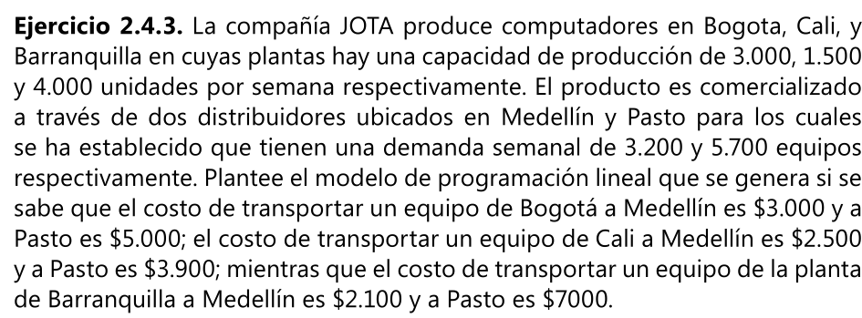

 | DISTRIBUIDORAS
 | MEDELLIN | PASTO
PLANTAS |  |  | CAPACIDAD PROD
BOGOTA | 3000 | 5000 | 3000
CALI | 2500 | 3900 | 1500
BARRRANQUILLA | 2100 | 7000 | 4000
DEMANDA SEMA | 3200 | 5700

Xij | i PLANTAS , j DISTRIBUIDORAS
F.O MIN Z = | 3000X11+5000X12+2500X21+3900X22+2100X31+7000X32

RESTRICCIONES
NO NEGATIVIDAD | Xij >= 0
R PROD BOGOTA | X11+X12 < = 3000
R PROD CALI |  | X21+X22 < = 1500
R PROD BARRANQUILLA |  | X31+X32 < = 4000
R DEMANDA MEDELLIN |  | X11+X21+X31 = 3200
R DEMANDA PASTO |  | X12+X22+X32 = 5700

Hoja 14
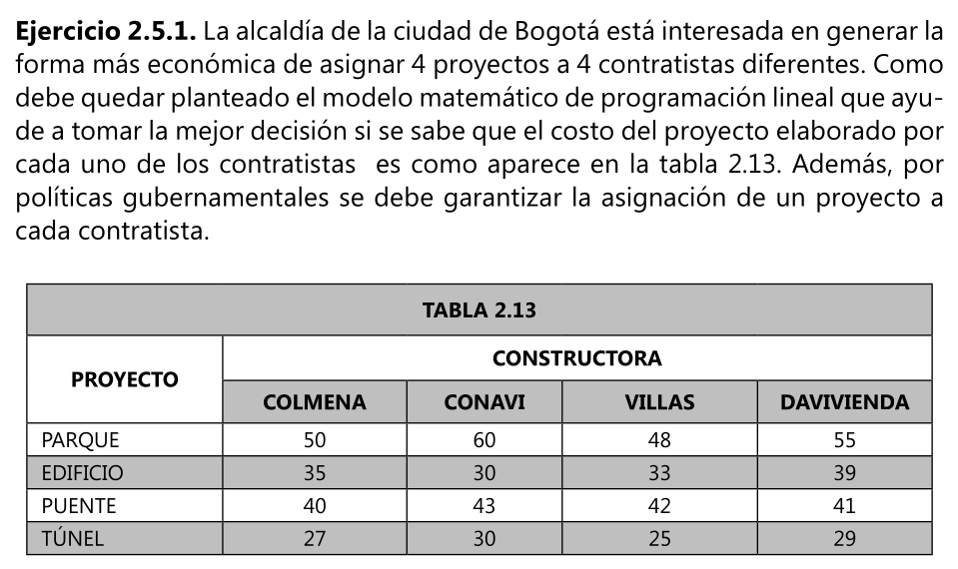

Xij | i PROYECTO | j CONTRUCTORA

F. O MIN Z = | 50 X11 + 60 X12 + 48 X13 + 55 X14 + 35 X21+ 30 X22 + 33 X23+ 39 X24 +
 | 40 X31 + 43 X32 + 42 X33 + 41X34 + 27 X41 + 30 X42 + 25 X43 + 29 X44
RESTRICCIONES
Xij = 1 OR 0
R PARQUE | X11 + X12 + X13 + X14 = 1
R EDIFICIO | X21 + X22 + X23 + X24 = 1
R PUENTE | X31 + X32 + X33 + X34 = 1
R TUNEL | X41 + X42 + X43 + X44 = 1
R COLMENA | X11 + X21 + X31 + X41 = 1
R CONAVI | X12 + X22 + X32 + X42 = 1
R VILLAS | X13 + X23 + X33 + X43 = 1
R DAVIVIENDA | X14 + X24 + X34 + X44 = 1

Hoja 15
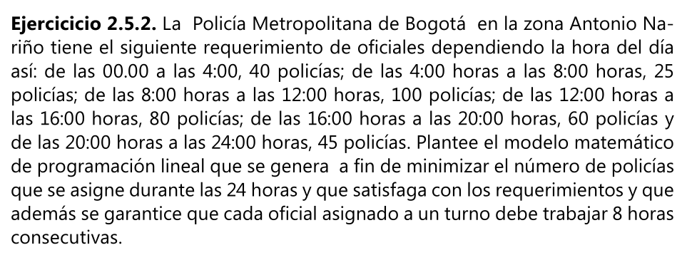

TURNO | HORA | POLICIAS | VARIABLES
1 | 00:00 - 4:00 | 40 | X1
2 | 4:00 - 8:00 | 25 | X2
3 | 8:00 - 12:00 | 100 | X3
4 | 12:00 - 16:00 | 80 | X4
5 | 16:00 - 20:00 | 60 | X5
6 | 20:00 - 24:00 | 45 | X6

F.O MIN Z = | X1+X2+X3+X4+X5+X6
RESTRICCIONES
NO NEGATIVIDAD | X1 , X2 , X3 , X4, X5 , X6 >=0
R TURNO 1 | X1 >= 40
R TURNO 2 | X1 + X2 > = 25
R TURNO 3 | X2 + X3 > = 100
R TURNO 4 | X3 + X4 > = 80
R TURNO 5 | X4 + X5 > = 60
R TURNO 6 | X5 + X6 > = 45

Hoja 16
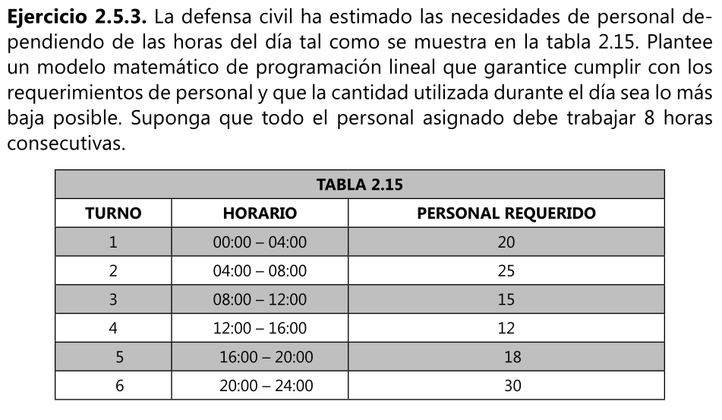

F.O MIN Z = | X1 + X2 + X3 + X4 + X5 + X6
RESTRICCIONES
NO NEGATIVIDAD | X1, X2, X3, X4, X5, X6 >= 0
R TURNO 1 | X1 > = 20
R TURNO 2 | X1 + X2 >= 25
R TURNO 3 | X2 + X3 >= 15
R TURNO 4 | X3 + X4 >= 12
R TURNO 5 | X4 + X5 >= 18
R TURNO 6 | X5 + X6 >= 30

Hoja 18
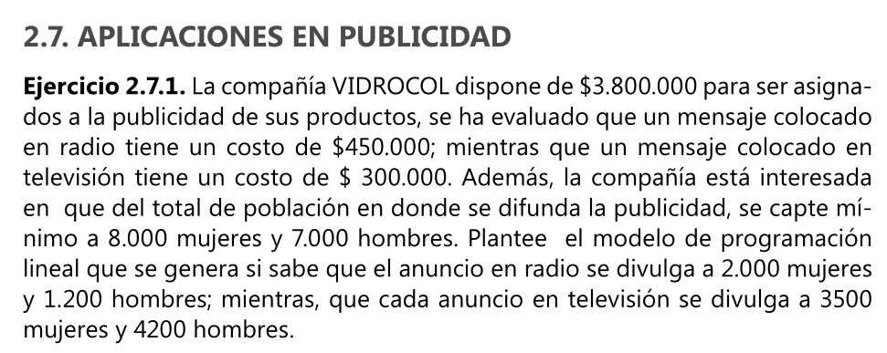

MEDIO | COSTO | MUJERES | HOMBRES
RADIO | 450000 | 2000 | 1200
TELEVISION | 300000 | 3500 | 4200
DISPONIBILIDAD | 3800000 | MIN 8000 | MIN 7000

F,O MIN Z = | 450000X1 + 300000X2
RESTRICCIONES
NO NEGATIVIDAD | X1 ,X2 >= 0
R HOMBRES | 1200X1 + 4200 X2 >= 7000
R MUJERES | 2000X1 + 3500 X2 >= 80000
R COSTO | 450000X1 + 300000X2 < = 3800000

Hoja 19
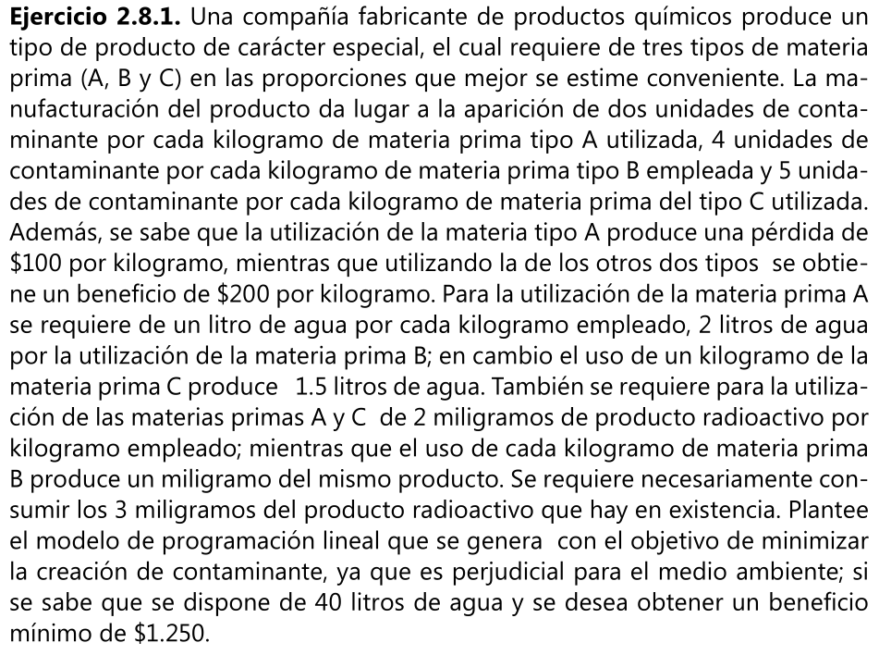
 | PRODUCTO
 | A | B | C | RESTRICCION
CONTAMINANTE/KG | 2 | 4 | 5
GANANCIA/ KG | -100 | 200 | 200 | $1250
AGUA /KG | 1 | 2 | -1.5 | 40 LITROS
MAT RADIOACTIVO | 2 | -1 | 2 | 3 mg

F,O MIN Z = | 2X1+4X2+5X3
RESTRICCIONES
R GANANCIA | -100X1 + 200X2 + 200X3 >= 1250
R AGUA | X1 + 2X2 - 1,5X3< = 40
R MAT RADIOACTIVO | 2X1-X2+2X3 = 3
NO NEGATIVIDAD | X1 , X2, X3 >=0

Hoja 20
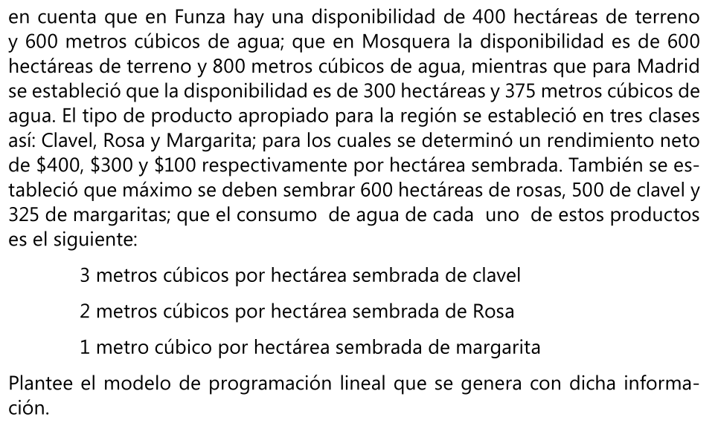
 | PRODUCTOS
 | CLAVEL | ROSA | MARGARITA | HECTAREAS | AGUA(M³)
PUEBLO |  |  |  | 400 | 600
MADRID |  |  |  | 600 | 800
MOSQUERA |  |  |  | 300 | 375
FUNZA
RENDIMIENTO | 400 | 300 | 100
SIEMBRA | MAX 500 | MAX 600 | MAX 350
CONSUMO AGUA | 3 | 2 | 1

Xij | i PUEBLO | j CULTIVO
F.O MAX Z = | 400(X11+X21+X31) + 300(X12+X22 + X32) + 100(X13+X23 +X33)

RESTRICCIONES
Xij > = 0
R CLAVEL | X11 + X21 + X31 < = 500
R ROSA | X12 + X22 + X32 < = 300
R MARGARITA | X13 + X23 + X33 < = 100
R AGUA
 | MADRID | 3X11+2X12+X13>=600
 | MOSQUERA | 3X21+2X22+X23>=800
 | FUNZA | 3X31+2X32+X33>=375
R HECTAREAS
 | MADRID | X11+X12+X13>=400
 | MOSQUERA | X21+X22+X23>=600
 | FUNZA | X31+X32+X33>=300

Hoja 21
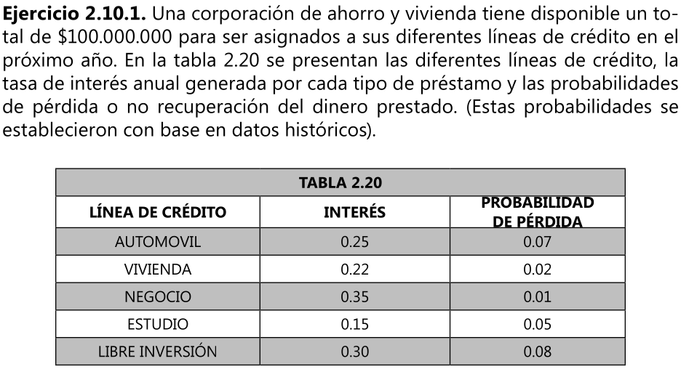

F.O MAX Z = | 0,25(0,97X1) + 0,22(0,98X2)+0,35(0,99X3)+0,15(0,95X4)+0,3(0,92X5) -
 | 0,07X1-0,02X2-0,01X3+0,05X4+0,08X5

RESTRICCIONES
NO NEGATIVIDAD | X1 , X2 , X3 , X4 ,X5 >= 0
R VIVIENDA | X2 > = 0,4(X1+X2+X3+X4+X5)
R AUTO Y NEGOCIO | X1 + X3 < = 0,35 (X1+X2+X3+X4+X5)
R DINERO DIS | X1+X2+X3+X4+X5 <= 100 MILLONES

Hoja 22
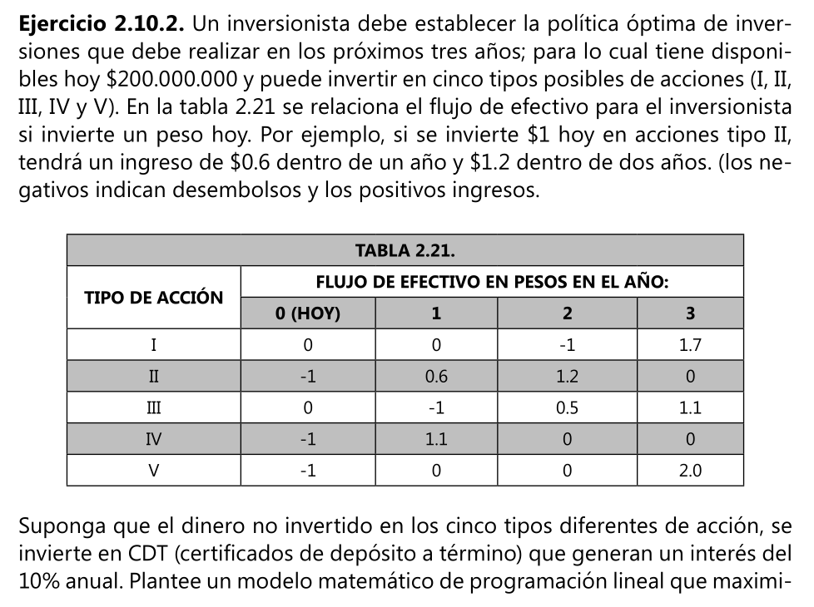
X6 CDT AÑO 0
X7 CDT AÑO 1
X8 CDT AÑO 2

F.O MAX Z= | 1,7X1 + 1,1X3 + 2X5 + 1,10X8

RESTRICCIONES
NO NEGATIVIDAD | X1 , X2 , X3 ,X4 , X5 , X6, X7, X8 >= 0
R AÑO 0 | X2 + X4 + X5 < = 200 MILLONES
R AÑO 1 | X3 + X7 = 0,6X2 + 1,1 X3 + 1,1 X6
R AÑO 2 | X1 + X8 = 1,2X2 + 0,5X3 + 1,1 X7

X1 , X2 , X3 ,X4 , X5 , X6, X7, X8 <= 20 MILLONES

